상품제안서
컬러 장바구니 똑딱이 접이식 시장가방 휴대용 미니에코백 | 상품코드: F22417

 |  |  |  |  |  |  | 02-412-0044 | www.easy1.co.kr
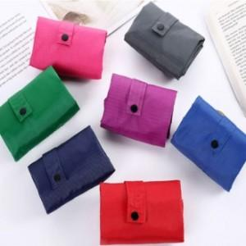

【상세/제작정보】

【인쇄/포장옵션】 | 실크 / 포장불가능

【공급단가】 | 수량 | 100~ | 300~ | 500~ | 1,000~ | 3,000~
*VAT별도 | 단가 | 3,980원 | 3,830원 | 3,680원 | 3,540원 | 3,450원

【상품 URL】 | https://easy1.co.kr:443/src/goods_detail.php?gdno=22417

